상품제안서
기성형 월간 플래너 달력 230*165 | 상품코드: S48824

 |  |  |  |  |  |  | 02-713-8555 | www.synergygift.co.kr
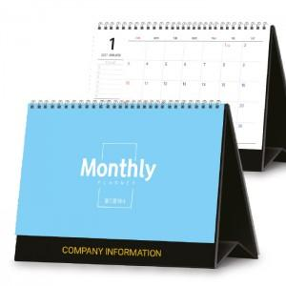

【상세/제작정보】

【인쇄/포장옵션】 | 금박, 은박 / 달력봉투(동봉)

【공급단가】 | 수량 | 100~ | 300~ | 500~ | 1,000~ | 5,000~
*VAT별도 | 단가 | 1,450원 | 1,380원 | 1,350원 | 1,350원 | 1,000원

【상품 URL】 | https://www.synergygift.co.kr:443/src/goods_detail.php?gdno=48824

